نقشه نهایی ایران
 |  |  | فرساران | اولین مرکز تخصصی آموزش اکسل در ایران
www.farsaran.com

country | province | sales | نکته
iran | Tehran Province | 1
iran | Alborz | 2
iran | Razavi Khorasan Province | 3
iran | Markazi Province | 4
iran | Qom | 5
iran | Esfahan | 6
iran | Razavi Khorasan | 7
iran | sistan va baluchestan | 8
iran | Kurdistan | 9
iran | fars | 10
iran | Khuzestan | 11
iran | Chahar Mahall va Bakhtiari | 12
iran | Kohgiluyeh va buyer Ahmad | 13
iran | gilan | 14
iran | mazandaran | 15
iran | Golestan | 16
iran | semnan | 17
iran | Qazvin | 18
iran | Zanjan | 19
iran | Ilam | 20
iran | Lorestan | 21
iran | east azerbaijan province | 22 | باید کلمه province هم باشه! تا در نقشه نمایش دهد.
iran | west azerbaijan | 23
iran | ardabil | 24
iran | hamedan | 25
iran | Kermanshah | 26
iran | Bushehr | 27
iran | Kerman | 28
iran | Yazd | 29
iran | Hormozgan | 30 |  | عکس نقشه اشتباه قدیم
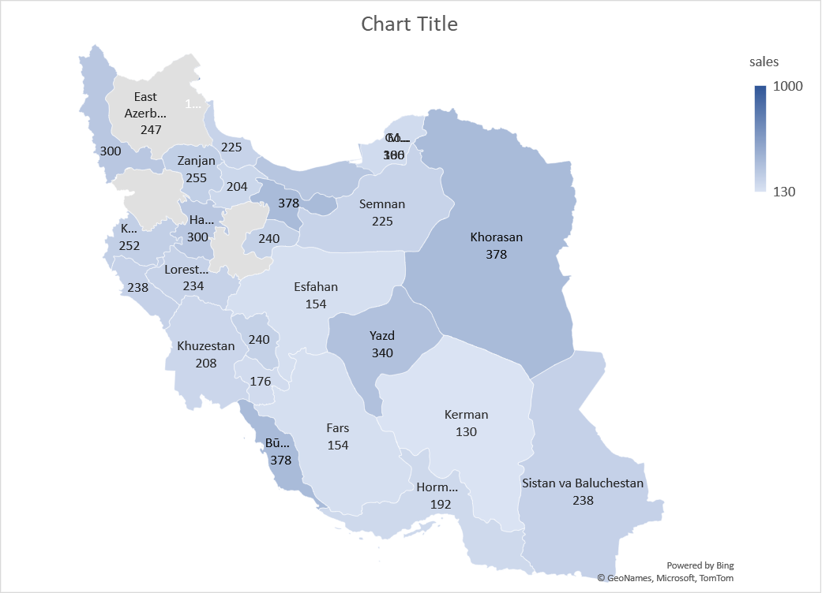
iran | North Khorasan | 31
iran | South Khorasan | 32

